処理フロー（買い物情報画面_初期表示）
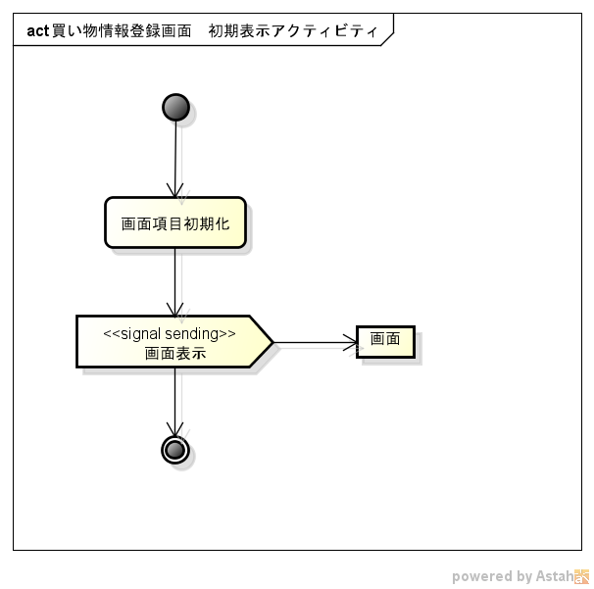
処理フロー | 画面名 | 買い物情報登録
 | 処理名 | 初期表示

